标采
中山大学附属第一医院广西医院定制餐具需求报价表
序号 | 商品名称 | 规格型号 | 数量 | 单位 | 控制单价（元） | 控制总价（元） | 单价（元） | 总价（元） | 参考图片
1 | 密胺分格白色饭盒（定制餐具） | 彩印定制7格分格餐盒，A5密胺材质、加厚耐摔，食物接触材质，可耐温度范围：-20°C-120°C；可使用紫外线、臭氧或者蒸汽消毒。套装包含：1个托盘带把手:长度约36.5cm*宽度约25cm*高约3.5cm；1个大碗:口径约13cm*底径约8cm*高约4.5cm；1个小碗:口径约11.1cm*高度约4.5cm；1个大菜碟:长度约16cm*宽度约11cm*高约4.5cm；2个小菜碟:长度约13cm*宽度约6cm*高约4.5cm；1个勺子、1双筷子、1个餐盒盖子：长度约33cm*宽度约25cm*高约2.5cm。餐盒整体总长约36.5cm*总宽约25cm*总高约5.5cm。 | 100 | 套 | 150 | 15000 |  |  | 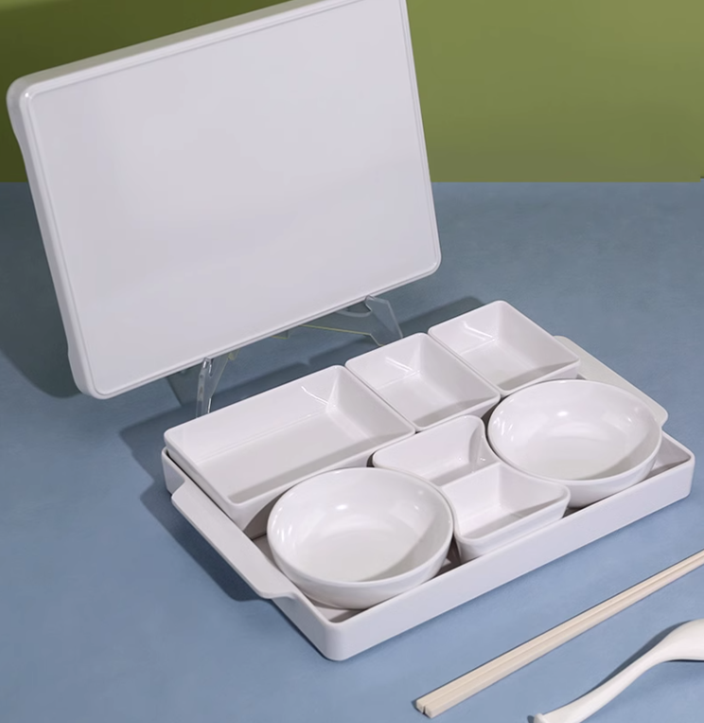
合计（元） |  |  |  |  |  | 15000
备注： 1.需按要求定制医院LOGO； 2.供应商报价为合同包干价，需考虑项目执行中可能发生事宜的费用，项目执行过程中不再增加任何费用。

